Guide
 | Guide d'utilisation du Business Plan

FONCTIONNEMENT GENERAL

Un onglet "Hypothèses" à modifier |  | permet de remplir automatiquement | 3 rapports à consulter : Synthèse, Revenus et Charges

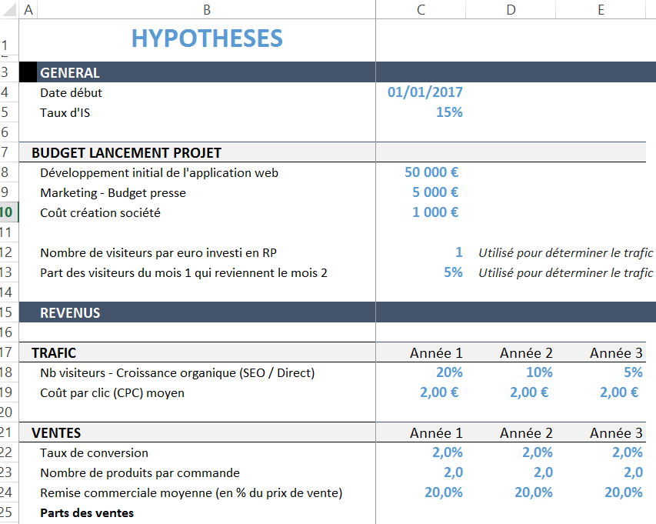
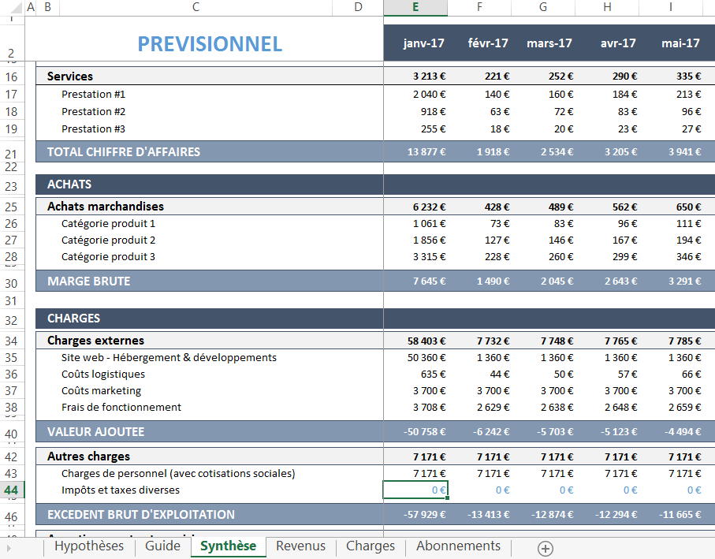

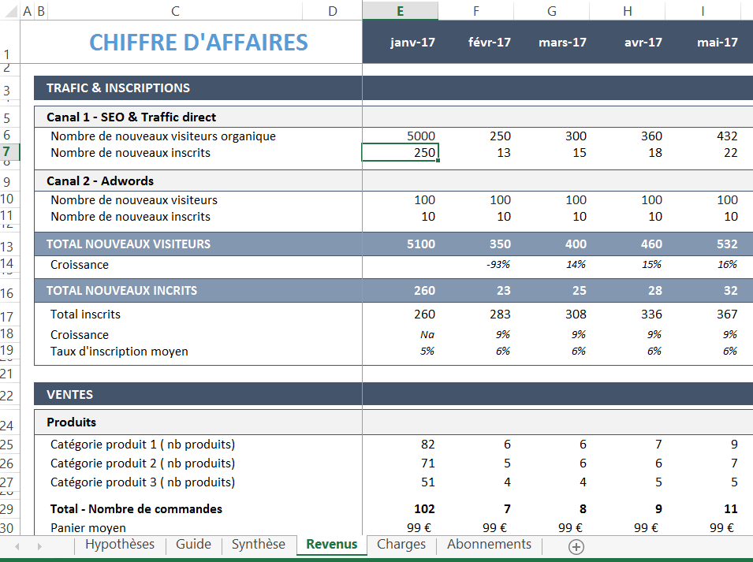

Toutes les hypothèses modifiables sont indiquées en gras bleu. Elles sont toutes regroupées dans l'onglet Hypothèses. |  |  | L'onglet Synthèse est généré à partir des résultats des onglets Revenus et Charges. Toutes les variables utilisées par les onglets Revenus et Charges sont dans l'onglet Hypothèses.
NB : Nous vous recommandons vivement d'enregistrer une nouvelle version du fichier excel chaque fois que vous effectuez des modifications structurantes de vos hypothèses afin de pouvoir revenir en arrière plus facilement. C'est d'autant plus important si vous modifiez la structure du modèle excel, par exemple pour lui ajouter des années ou des produits supplémentaires.

FOIRE AUX QUESTIONS

1. Comment faire pour avoir une première année de moins de 12 mois ? |  |  | 2. Je ne propose pas d'abonnement en version gratuite ni de version d'essai, comment adapter le modèle ?

Dans l'onglet Hypothèses, indiquez le début de votre premier exercice, par exemple 03/2017 pour mars 2017. Puis, dans les onglets Synthèse, Revenus, Charges et Abonnements supprimez les colonnes de mois en trop pour la première année (celles situées juste avant la colonne TOTAL - Année 1). Par exemple, si votre exercice commence en mars 2017, il faut supprimez les 2 dernières colonnes de l'année 1 (celles qui correspondent aux mois de janvier 2018 et février 2018 après avoir indiqué votre date de début d'exercice dans l'onglet Hypothèses). |  |  | Dans l'onglet Hypothèses vous allez devoir modifier 2 lignes de la section "ABONNEMENTS" : 1) A la ligne "Part des nouveaux inscrits à la version gratuite convertis en abonnés", mettez 100% comme valeur pour les 3 années. 2) A la ligne "Part des anciens inscrits à la version gratuite convertis en abonnés", mettez 0% comme valeur pour les 3 années. Ainsi, les hypothèses renseignées pour les "Taux moyen d'inscription à la version gratuite par source de trafic" correspondront aux taux d'abonnement aux offres payantes pour chaque source de trafic.

3. Comment fonctionne le système de modélisation des sources de trafic ? |  |  | 4. Comment faire pour ajouter une année supplémentaire au modèle ?

Le modèle repose sur 3 types de sources : le trafic organique, le trafic acheté au CPC et le trafic acheté au CPM. 1) Le trafic organique : Ce trafic est le résultat de l'ensemble des efforts que vous réaliserez en publiant du contenu sur votre site, en obtenant des backlinks, en animant vos réseaux sociaux et plus généralement en développant la notoriété de votre site par des actions marketing online ou offline. Il correspond aux visites obtenues grâce aux canaux suivants : référencement naturel (ou SEO), trafic direct, trafic référent (ou referals) et réseaux sociaux hors publicité payante (ou social media). Le flux de trafic organique au lancement de votre activité repose sur les hypothèses de budget marketing et presse et sur le nombre de visiteurs espérés par euro investi dans ce budget de lancement. Ensuite, un taux de croissance mensuel (à définir en Hypothèses d'année en année) est appliqué pour estimer le flux de trafic chaque mois. Pour justifier ce taux de croissance mensuel, plusieurs postes de dépenses marketing sont prévus dans les hypothèses de charges (rédacteurs, relations presse, autres ...). 2) Le trafic au CPC : Il s'agit des sources de trafic payantes sur un modèle de coût par clic. Concrètement il s'agit d'acheter du trafic qualifié en estimant le prix moyen payé pour l'achat d'une visite. C'est par exemple sur ce modèle que fonctionne Adwords qui est la première source de trafic au CPC indiquée dans le modèle. Pour chaque source de trafic au CPC, au sein de l'onglet Hypothèses, vous devrez déterminer un budget mensuel alloué à cette source de trafic et estimer le coût moyen par clic (CPC) pour cette source. En plus d'Adwords, le modèle est prévu pour ajouter de façon facultative 2 autres sources de trafic au CPC ou équivalent CPC, vous pouvez par exemple modéliser ainsi vos Facebook ou Twitter Ads, l'acquisition de trafic via des comparateurs ou le SEA sur les moteurs de recherche Bing et Yahoo. 3) Le trafic au CPM : Il s'agit également de s |  |  | Vous pouvez ajouter manuellement une année de prévisions supplémentaire qui sera basée sur les hypothèses que vous aurez remplies pour l'année 3 dans l'onglet Hypothèses. Pour cela il effectuer les opérations suivantes en respectant l'ordre indiqué . Notez bien que les nouvelles colonnes que vous allez créer ne seront remplies correctement qu'une fois toutes les étapes ci-dessous effectuées ! Avant d'atteindre la dernière étape il est normal que certaines cellules contiennent des erreurs. 1) Dans l'onglet Revenus, sélectionnez les 13 dernières colonnes remplies (les 12 mois + la colonne total de l'année 3) et copiez ces colonnes. Ensuite, sélectionnez la première colonne vide située juste après le total de l'année 3, effectuez un clic droit sur la lettre en haut de la colonne puis cliquez sur "Insérer les cellules copiées". 2) Répétez à l'identique l'étape pour l'onglet Charges, puis pour l'onglet Synthèse dans cet ordre. 3) Dans l'onglet Abonnements, sélectionnez et copiez les 13 dernières colonnes remplies comme précédemment. Sélectionnez la première colonne vide à droite, puis effectuez un clic droit sur la lettre en haut de la conne et sélectionnez l'option "Coller" (attention ce n'est pas la même opération que qu'aux étapes 1 et 2 !) 4) Toujours dans l'onglet Abonnements, sélectionnez la dernière ligne remplie (elle doit correspondre au mois de décembre de votre année 3), copiez la totalité de cette ligne, puis collez-la sur les 12 lignes suivantes qui étaient vides jusqu'à présent. 5) Il ne vous reste plus qu'à renommer la dernière colonne de chaque onglet modifié en "TOTAL ANNEE 4". NB : Si vous souhaitez modifier les hypothèses de l'année 4, il vous faudra le faire manuellement en modifiant directement les formules faisant référence aux valeurs de l'année 3 de l'onglet Hypothèses dans les nouvelles colonnes créées.

5. Est-il possible d'ajouter une catégorie de produit, d'abonnement ou de service supplémentaire ? |  |  | 6. Où puis-je trouver de l'aide pour construire mon business plan ?

Oui c'est tout à fait possible mais cela va nécessiter un peu plus de temps et de compétences en Excel que les modifications évoquées précédemment ! Qu'il s'agisse d'ajouter un produit, un abonnement ou un service, vous devrez apporter des modifications dans les onglets suivants : Hypothèses, Revenus, Synthèse. S'il s'agit d'un nouveau produit, il faudra en plus modifier l'onglet Charges pour prendre en compte les coûts d'achat de marchandises. Dans tous les cas vous devrez insérer de nouvelles lignes dans ces onglets en vous basant sur le modèle des lignes déjà créées. A ce niveau, nous attirons votre attention sur le fait que les quantités vendus pour la 3e catégorie est souvent calculée en déduisant du total la somme des deux premières catégories. Il faudra donc vous baser plutôt sur le modèle de la première catégorie et ne pas oublier de modifier la formule de l'actuelle 3e catégorie pour prendre en compte votre nouvelle ligne de produit / abonnement / service. Attention à ne pas oublier de lignes à modifier. Par exemple, l'ajout d'une catégorie de produit supplémentaire implique l'ajout des lignes suivantes rien que dans l'onglet Hypothèses : Prix d'achat moyen d'un produit / Part des ventes par catégorie de produit / Prix de vente moyen d'un produit. Attention également à bien vous assurer que les valeurs des nouvelles lignes que vous aurez créées dans les onglets Revenus, Charges et Synthèse sont bien prises en compte dans les totaux intermédiaires (par exemple le Total Chiffre d'Affaires dans l'onglet Synthèse). Il est vivement conseillé de sauvegarder votre modèle avant de tenter d'ajouter de nouvelles catégories. |  |  | La Fabrique du Net ne vous aidera pas à remplir les hypothèses de votre business plan ni à effectuer des modifications de structure de l'excel, ce n'est donc pas la peine de soliciter ce type d'aide auprès de nos équipes. Cependant si vous constatez un problème avec le fonctionnement du modèle Excel nous vous invitons à nous écrire à l'adresse suivante : contact@lafabriquedunet.fr en précisant clairement le problème que vous avez identifié. Pour obtenir de l'aide pour remplir votre business plan, nous vous invitons à consulter cet article sur notre site qui est dédié à ce sujet. Vous pouvez également poser vos questions en commentaire pour obtenir une aide de la part d'autres lecteurs de la Fabrique du Net.

